상품제안서
SIGG 지그 트리플샷 아이스 머그 1리터 | 상품코드: S39385

 |  |  |  |  |  |  | 02-713-8555 | www.synergygift.co.kr
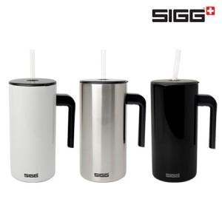

【상세/제작정보】

【인쇄/포장옵션】 | 레이저 / 포장지포장

【공급단가】 | 수량 | 30~ | 50~ | 100~ | 300~ | 500~
*VAT별도 | 화이트 | 22,160원 | 21,800원 | 21,270원 | 20,740원 | 20,380원
 | 브러쉬드 | 22,160원 | 21,800원 | 21,270원 | 20,740원 | 20,380원
 | 블랙 | 22,160원 | 21,800원 | 21,270원 | 20,740원 | 20,380원

【상품 URL】 | https://www.synergygift.co.kr:443/src/goods_detail.php?gdno=39385

